噪音、高压测试
1.电机装入治具
2.接线
棕
蓝
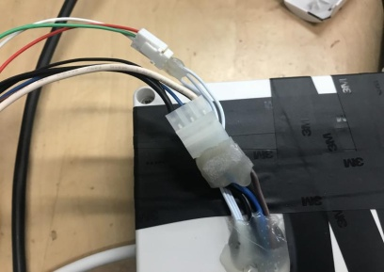
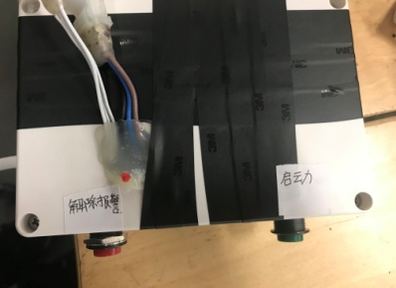
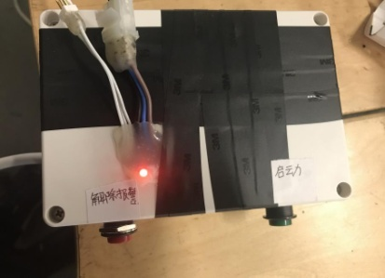
3.霍尔测试
1.将电源线插件和信号线插件插到测试盒对应接插件中
2.按下绿色启动按钮，开始测试，电机左右转动提示，先顺时针旋转，再逆时针旋转，若霍尔检测成功，无提示，霍尔检测失败，测试盒红灯长亮
启动
★按下图示红色按钮，解除警报，红灯熄灭
4.低压测试电机吸合
按到低压测试吸合，按测试盒的上行健和下行键，电机转动，测试电机低电压吸合正常
DOOYA 作业指导书JS-9-1.515 C/00
适用类型：DM45E049B电机[232#] | 制程站别：噪音、高压测试 | 人数：1 | 标准工时： | 日期：2019/1/29
作业步骤：

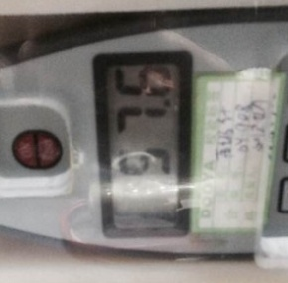
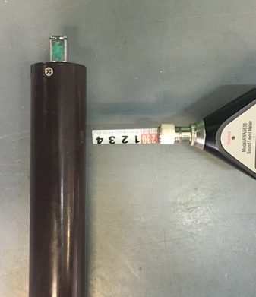
5.测试噪音
★注意不要反转
开关打到高压，按测试盒上/下行键，电机减速端靠近耳朵处听，无杂音异音、变音等现象，正反转都要检查
NG
OK
★按图示在外管减速端往下4-6cm，且分贝仪距离电机5cm处测试噪音值
★测试必须关闭门窗
5cm
放大
4-6cm

按到高压，在按正反转，分贝仪距离电机减速端5cm处测噪音值

